Competencias
Competencias relacionadas al perfil del egresado (Especifica) |  |  |  |  |  | Competencias relacionadas al perfil del egresado (General)
1 | Aplica los conocimientos de su disciplina en la elaboración, fundamentación y defensa de argumentos para prevenir y resolver problemas complejos en su campo profesional, identificando y aplicando innovaciones. |  |  |  |  | 1 | Aplica principios básicos de ingeniería, ciencias de computación y sistemas de información y comunicación, en la formulación y resolución adecuada de problemas complejos.
2 | Demuestra pensamiento crítico, actitud investigativa y rigor analítico en el planteamiento y la resolución de problemas complejos. |  |  |  |  | 2 | Aplica estándares de calidad, eficiencia y seguridad en la implementación adecuada de soluciones de software, hardware y TIC en general.
3 | Toma decisiones profesionales con base en fundamentos teóricos, datos e información pertinente, válida y confiable. |  |  |  |  | 3 | Maneja e Interpreta adecuadamente datos masivos, sean estos estructurados o no estructurados, facilitando su visualización e interpretación de forma eficaz en apoyo a la toma de decisiones.
4 | Identifica sus necesidades de actualización, capacitación y formación, durante su proceso formativo y en el ejercicio profesional, y busca los medios para cubrirlas por medios formales e informales, nacionales e internacionales, presenciales y en línea. |  |  |  |  | 4 | Construye soluciones integrales trabajando en forma colaborativa y propositiva en equipos interdisciplinarios, en forma presencial o utilizando plataformas virtuales.
5 |  |  |  |  |  | 5

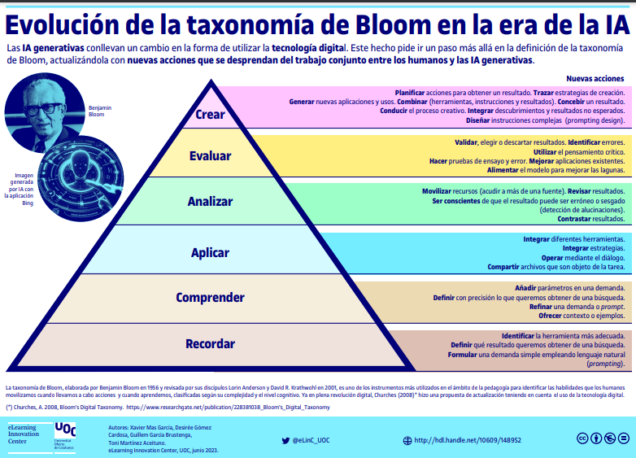
Competencias
El estudiante ...
Ejemplo Guiado
No | Tipo | Verbo en Presente | Objeto de la acción | [Palabras conectoreas] Herramientas o metodología | [Palabras conectoreas] Condiciones específicas |  | Nivel
1 | Especifica | Implementa | procesos de desarrollo de software | integrando sistemas de control de versiones, metodologías ágiles y técnicas de modelado | para construir soluciones informáticas que cumplan con requerimientos funcionales y no funcionales en entornos colaborativos |  | Aplicar
 | Implementa procesos de desarrollo de software integrando sistemas de control de versiones, metodologías ágiles y técnicas de modelado para construir soluciones informáticas que cumplan con requerimientos funcionales y no funcionales en entornos colaborativos

Ahora Define las competencias

No | Tipo | Verbo en Presente | Objeto de la acción | [Palabras conectoreas] Herramientas o metodología | [Palabras conectoreas] Condiciones específicas |  | Nivel
1 | General | Aplica | principios de programacion y estructuras de datos | utilizando distintos lenguajes y control de versiones | para resolver problemas de organización y almacenamiento de datos de forma eficiente |  | Aplicar
 | Aplica principios de programacion y estructuras de datos utilizando distintos lenguajes y control de versiones para resolver problemas de organización y almacenamiento de datos de forma eficiente
2 | General | Maneja | grandes volúmenes de datos estructurados y no estructurados | aplicando estructuras de arboles, grafos y tablas hash | para optimizar procesos y búsqueda y toma de decisiones |  | Aplicar
 | Maneja grandes volúmenes de datos estructurados y no estructurados aplicando estructuras de arboles, grafos y tablas hash para optimizar procesos y búsqueda y toma de decisiones
3 | Especifica | Implementa | estructuras de datos como listas, pilas, colas y árobles | empleando programación orientada a objetos y puntos | para desarrollar soluciones modulares y eficienteas |  | Aplicar
 | Implementa estructuras de datos como listas, pilas, colas y árobles empleando programación orientada a objetos y puntos para desarrollar soluciones modulares y eficienteas
4 | Especifica | Diseña | algoritmos de búsqueda, ordenamiento y comprensión de datos | integrando análisis de complejidad y estructuras eficientes | para mejorar el rendimiento en el procesamiento de información |  | Crear
 | Diseña algoritmos de búsqueda, ordenamiento y comprensión de datos integrando análisis de complejidad y estructuras eficientes para mejorar el rendimiento en el procesamiento de información
5 | Especifica | Analiza | el comportamiento de algoritmos sobre distintas estructuras de datos | utilizando técnicas de análisis de casos y notración O grande | para seleccionar solucioens ótimas |  | Analizar
 | Analiza el comportamiento de algoritmos sobre distintas estructuras de datos utilizando técnicas de análisis de casos y notración O grande para seleccionar solucioens ótimas
6 | Especifica | Utiliza | técnias de hashing y comprensión | aplicando algoritmos como Huffman y Tablas Hash | para optimizar el almacenamiento y recuperación de datos |  | Aplicar
 | Utiliza técnias de hashing y comprensión aplicando algoritmos como Huffman y Tablas Hash para optimizar el almacenamiento y recuperación de datos
7 | Especifica | Desarrolla | soluciones que integran blockchain y criptografía | implementando algoritmos de consenso y cifrado | para asegurar la integridad y seguridad de los datos |  | Crear
 | Desarrolla soluciones que integran blockchain y criptografía implementando algoritmos de consenso y cifrado para asegurar la integridad y seguridad de los datos

 | Recomendaciónes para la Creacion de las competencias

No. | Recomendación
1 | Asegurar que las competencias sean específicas, medibles y aplicables Define competencias claras y alineadas con el perfil del egresado. Utiliza la estructura "saber + saber hacer + ser" (conocimiento, habilidades prácticas y actitudes). Ejemplo: "El estudiante será capaz de diseñar, implementar y optimizar una red local segura utilizando herramientas de simulación como Cisco Packet Tracer."
2 | Fomentar la autonomía y el aprendizaje colaborativo Diseña competencias que requieran trabajo en equipo y toma de decisiones. Usa metodologías activas como aprendizaje basado en proyectos (ABP) o aprendizaje basado en problemas (PBL). Implementa herramientas como simuladores, entornos de programación colaborativa y revisión por pares.
3 | Seleccionar los verbos adecuados según el nivel de aprendizaje Usa verbos observables y medibles para que la competencia sea clara y evaluable. Puedes basarte en la Taxonomía de Bloom para definir el nivel de profundidad: Nivel básico (Conocimiento y comprensión): Identificar, reconocer, describir, explicar. Nivel intermedio (Aplicación y análisis): Implementar, desarrollar, programar, configurar, probar, analizar. Nivel avanzado (Evaluación y creación): Diseñar, optimizar, modelar, construir, integrar, solucionar.
4 | Incluir herramientas y tecnologías específicas Para que la competencia sea aplicable, menciona las herramientas, software o entornos que el estudiante usará en el laboratorio. Ejemplo: ❌ “El estudiante comprenderá el diseño de redes.” (Muy general y difícil de evaluar). ✅ “El estudiante será capaz de diseñar y configurar una red LAN utilizando Cisco Packet Tracer, asegurando la conectividad entre dispositivos y aplicando protocolos de seguridad básicos.” (Competencia clara, práctica y evaluable).
5 | Ejemplo de Competencias 🔹 Para un laboratorio de programación: "El estudiante será capaz de desarrollar aplicaciones en Python aplicando estructuras de datos eficientes y técnicas de optimización de código en un entorno colaborativo utilizando Jupyter Notebook." 🔹 Para un laboratorio de redes: "El estudiante será capaz de diseñar e implementar una red local segura en Cisco Packet Tracer, aplicando protocolos de comunicación y asegurando conectividad entre dispositivos." 🔹 Para un laboratorio de bases de datos: "El estudiante será capaz de modelar y gestionar bases de datos SQL utilizando MySQL Workbench, asegurando integridad de datos y optimización de consultas." 🔹 Para un laboratorio de programación: "El estudiante será capaz de desarrollar aplicaciones en Python aplicando estructuras de datos eficientes y técnicas de optimización de código en un entorno colaborativo utilizando Jupyter Notebook."

